Plantilla
Semana | Demanda | P.M 3 | P.M.P 3 | Simple | Suavizado | Tendencia | Doble | P.M.P de 3 periodos
1 | 422 |  |  |  | 422 | 3 | 425 | Yt-3 | 10%
2 | 491 |  |  | 422 | 424.1 | 2.82 | 426.92 | Yt-2 | 40%
3 | 411 |  |  | 511.7 | 446.144 | 6.6648 | 452.8088 | Yt-1 | 50%
4 | 438 | 441.33 | 444.10 | 380.79 | 440.26616 | 4.156272 | 444.422432
5 | 415 | 446.67 | 432.50 | 455.163 | 442.4957024 | 3.77092608 | 446.26662848 | α | 0.3
6 | 416 | 421.33 | 423.80 | 402.9511 | 436.88663994 | 1.8949283712 | 438.78156831 | β | 0.2
7 | 459 | 423.00 | 417.80 | 419.91467 | 431.94709782 | 0.52803427277 | 432.47513209 | T | 3
8 | 479 | 430.00 | 437.40 | 470.725599 | 440.43259246 | 2.1195263475 | 442.55211881
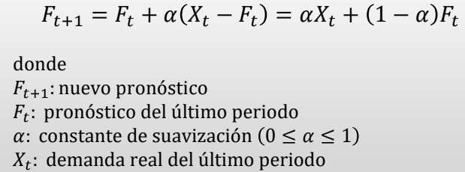
9 | 413 | 451.33 | 464.70 | 481.4823203 | 453.48648317 | 4.306399219 | 457.79288239
10 | 484 | 450.33 | 444.00 | 392.45530391 | 444.35501767 | 1.6188262758 | 445.97384395
11 | 475 | 458.67 | 455.10 | 511.46340883 | 457.38169076 | 3.9003956391 | 461.2820864
12 | 440 | 457.33 | 472.40 | 464.06097735 | 465.39746048 | 4.7234704551 | 470.12093094
13 | 487 | 466.33 | 458.40 | 432.78170679 | 461.08465166 | 2.9162145989 | 464.00086625
14 | 459 | 467.33 | 467.00 | 503.26548796 | 470.90060638 | 4.2961626237 | 475.196769
15 | 489 | 462.00 | 468.30 | 445.72035361 | 470.3377383 | 3.3243564836 | 473.66209478
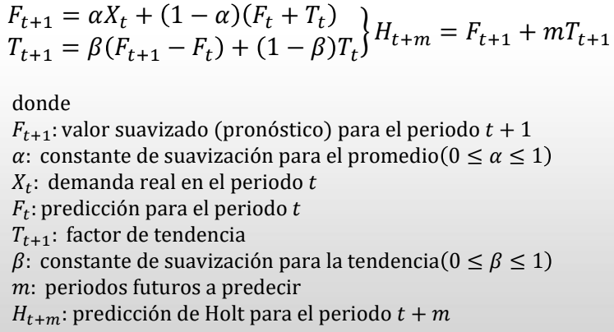
16 | 403 | 478.33 | 476.80 | 501.98389392 | 478.26346635 | 4.2446307965 | 482.50809715
17 | 490 | 450.33 | 443.00 | 373.30483183 | 458.655668 | -0.52585503223 | 458.12981297
18 | 408 | 460.67 | 455.10 | 525.00855045 | 467.69086908 | 1.3863561896 | 469.07722527
19 | 498 | 433.67 | 440.30 | 372.89743486 | 450.75405769 | -2.2782773265 | 448.47578036
20 | 499 | 465.33 | 461.20 | 535.53076954 | 463.33304625 | 0.6931758518 | 464.0262221
 |  | 468.33 | 489.50 | 488.04076914 | 474.51835547 | 2.7916025255 | 477.309958

P.M 3
Semana | Demanda | Pronóstico | Error | E.Absoluto | E.Cuadrático | E.Porcentual | MAD | 32.51 | Promedio errores absolutos
1 | 422 |  |  |  |  |  | MSE | 1437.03 | Promedio errores cuadráticos
2 | 491 |  |  |  |  |  | MAPE | 7.20% | Promedio errores porcentuales
3 | 411 |  |  |  |  |  | RMSE | 37.91 | Raíz del MSE
4 | 438 | 441.33 | -3.33 | 3.33 | 11.11 | 0.76%
Demanda vs pronóstico
 | Demanda | Pronostico
1 | 422
2 | 491
3 | 411
4 | 438 | 441.33333333
5 | 415 | 446.66666667
6 | 416 | 421.33333333
7 | 459 | 423
8 | 479 | 430
9 | 413 | 451.33333333
10 | 484 | 450.33333333
11 | 475 | 458.66666667
12 | 440 | 457.33333333
13 | 487 | 466.33333333
14 | 459 | 467.33333333
15 | 489 | 462
16 | 403 | 478.33333333
17 | 490 | 450.33333333
18 | 408 | 460.66666667
19 | 498 | 433.66666667
20 | 499 | 465.33333333
5 | 415 | 446.67 | -31.67 | 31.67 | 1002.78 | 7.09%
6 | 416 | 421.33 | -5.33 | 5.33 | 28.44 | 1.27%
7 | 459 | 423.00 | 36.00 | 36.00 | 1296.00 | 8.51%
8 | 479 | 430.00 | 49.00 | 49.00 | 2401.00 | 11.40%
9 | 413 | 451.33 | -38.33 | 38.33 | 1469.44 | 8.49%
10 | 484 | 450.33 | 33.67 | 33.67 | 1133.44 | 7.48%
11 | 475 | 458.67 | 16.33 | 16.33 | 266.78 | 3.56%
12 | 440 | 457.33 | -17.33 | 17.33 | 300.44 | 3.79%
13 | 487 | 466.33 | 20.67 | 20.67 | 427.11 | 4.43%
14 | 459 | 467.33 | -8.33 | 8.33 | 69.44 | 1.78%
15 | 489 | 462.00 | 27.00 | 27.00 | 729.00 | 5.84%
16 | 403 | 478.33 | -75.33 | 75.33 | 5675.11 | 15.75%
17 | 490 | 450.33 | 39.67 | 39.67 | 1573.44 | 8.81%
18 | 408 | 460.67 | -52.67 | 52.67 | 2773.78 | 11.43%
19 | 498 | 433.67 | 64.33 | 64.33 | 4138.78 | 14.83%
20 | 499 | 465.33 | 33.67 | 33.67 | 1133.44 | 7.23%

P.M.P 3
Semana | Demanda | Pronóstico | Error | E.Absoluto | E.Cuadrático | E.Porcentual | MAD | 34.05 | Promedio errores absolutos
1 | 422 |  |  |  |  |  | MSE | 1499.61 | Promedio errores cuadráticos
2 | 491 |  |  |  |  |  | MAPE | 7.54% | Promedio errores porcentuales
3 | 411 |  |  |  |  |  | RMSE | 38.72 | Raíz del MSE
4 | 438 | 444.10 | 6.10 | 6.10 | 37.21 | 1.37%
Demanda vs pronóstico
 |  | Pronostico
1 | 422
2 | 491
3 | 411
4 | 438 | 444.1
5 | 415 | 432.5
6 | 416 | 423.8
7 | 459 | 417.8
8 | 479 | 437.4
9 | 413 | 464.7
10 | 484 | 444
11 | 475 | 455.1
12 | 440 | 472.4
13 | 487 | 458.4
14 | 459 | 467
15 | 489 | 468.3
16 | 403 | 476.8
17 | 490 | 443
18 | 408 | 455.1
19 | 498 | 440.3
20 | 499 | 461.2
5 | 415 | 432.50 | 17.50 | 17.50 | 306.25 | 4.05%
6 | 416 | 423.80 | 7.80 | 7.80 | 60.84 | 1.84%
7 | 459 | 417.80 | -41.20 | 41.20 | 1697.44 | 9.86%
8 | 479 | 437.40 | -41.60 | 41.60 | 1730.56 | 9.51%
9 | 413 | 464.70 | 51.70 | 51.70 | 2672.89 | 11.13%
10 | 484 | 444.00 | -40.00 | 40.00 | 1600.00 | 9.01%
11 | 475 | 455.10 | -19.90 | 19.90 | 396.01 | 4.37%
12 | 440 | 472.40 | 32.40 | 32.40 | 1049.76 | 6.86%
13 | 487 | 458.40 | -28.60 | 28.60 | 817.96 | 6.24%
14 | 459 | 467.00 | 8.00 | 8.00 | 64.00 | 1.71%
15 | 489 | 468.30 | -20.70 | 20.70 | 428.49 | 4.42%
16 | 403 | 476.80 | 73.80 | 73.80 | 5446.44 | 15.48%
17 | 490 | 443.00 | -47.00 | 47.00 | 2209.00 | 10.61%
18 | 408 | 455.10 | 47.10 | 47.10 | 2218.41 | 10.35%
19 | 498 | 440.30 | -57.70 | 57.70 | 3329.29 | 13.10%
20 | 499 | 461.20 | -37.80 | 37.80 | 1428.84 | 8.20%

 | P.M.P de 3 periodos
 | Yt-3 | 10%
 | Yt-2 | 40%
 | Yt-1 | 50%

Simple
Semana | Demanda | Pronóstico | Error | E.Absoluto | E.Cuadrático | E.Porcentual | MAD | 62.32 | Promedio errores absolutos
1 | 422 |  |  |  |  |  | MSE | 5126.14 | Promedio errores cuadráticos
2 | 491 | 422 | -69.00 | 69.00 | 4761.00 | 16.35% | MAPE | 14.14% | Promedio errores porcentuales
3 | 411 | 511.7 | 100.70 | 100.70 | 10140.49 | 19.68% | RMSE | 71.60 | Raíz del MSE
4 | 438 | 380.79 | -57.21 | 57.21 | 3272.98 | 15.02%
Demanda vs pronóstico
 | Demanda | Pronóstico
1 | 422
2 | 491 | 422
3 | 411 | 511.7
4 | 438 | 380.79
5 | 415 | 455.163
6 | 416 | 402.9511
7 | 459 | 419.91467
8 | 479 | 470.725599
9 | 413 | 481.4823203
10 | 484 | 392.45530391
11 | 475 | 511.46340883
12 | 440 | 464.06097735
13 | 487 | 432.78170679
14 | 459 | 503.26548796
15 | 489 | 445.72035361
16 | 403 | 501.98389392
17 | 490 | 373.30483183
18 | 408 | 525.00855045
19 | 498 | 372.89743486
20 | 499 | 535.53076954
5 | 415 | 455.163 | 40.16 | 40.16 | 1613.07 | 8.82%
6 | 416 | 402.9511 | -13.05 | 13.05 | 170.27 | 3.24%
7 | 459 | 419.91467 | -39.09 | 39.09 | 1527.66 | 9.31%
8 | 479 | 470.725599 | -8.27 | 8.27 | 68.47 | 1.76%
9 | 413 | 481.4823203 | 68.48 | 68.48 | 4689.83 | 14.22%
10 | 484 | 392.45530391 | -91.54 | 91.54 | 8380.43 | 23.33%
11 | 475 | 511.46340883 | 36.46 | 36.46 | 1329.58 | 7.13%
12 | 440 | 464.06097735 | 24.06 | 24.06 | 578.93 | 5.18%
13 | 487 | 432.78170679 | -54.22 | 54.22 | 2939.62 | 12.53%
14 | 459 | 503.26548796 | 44.27 | 44.27 | 1959.43 | 8.80%
15 | 489 | 445.72035361 | -43.28 | 43.28 | 1873.13 | 9.71%
16 | 403 | 501.98389392 | 98.98 | 98.98 | 9797.81 | 19.72%
17 | 490 | 373.30483183 | -116.70 | 116.70 | 13617.76 | 31.26%
18 | 408 | 525.00855045 | 117.01 | 117.01 | 13691.00 | 22.29%
19 | 498 | 372.89743486 | -125.10 | 125.10 | 15650.65 | 33.55%
20 | 499 | 535.53076954 | 36.53 | 36.53 | 1334.50 | 6.82%

α | 0.3
β | 0.2
T | 3

Doble
Semana | Demanda | Pronóstico | Error | E.Absoluto | E.Cuadrático | E.Porcentual | MAD | 33.52 | Promedio errores absolutos
1 | 422 | 425.00 | 3.00 | 3.00 | 9.00 | 0.71% | MSE | 1487.55 | Promedio errores cuadráticos
2 | 491 | 426.92 | -64.08 | 64.08 | 4106.25 | 15.01% | MAPE | 7.36% | Promedio errores porcentuales
3 | 411 | 452.81 | 41.81 | 41.81 | 1747.98 | 9.23% | RMSE | 38.57 | Raíz del MSE
4 | 438 | 444.42 | 6.42 | 6.42 | 41.25 | 1.45%
5 | 415 | 446.27 | 31.27 | 31.27 | 977.60 | 7.01%
6 | 416 | 438.78 | 22.78 | 22.78 | 519.00 | 5.19%
7 | 459 | 432.48 | -26.52 | 26.52 | 703.57 | 6.13%
8 | 479 | 442.55 | -36.45 | 36.45 | 1328.45 | 8.24%
9 | 413 | 457.79 | 44.79 | 44.79 | 2006.40 | 9.78%
10 | 484 | 445.97 | -38.03 | 38.03 | 1445.99 | 8.53%
11 | 475 | 461.28 | -13.72 | 13.72 | 188.18 | 2.97%
12 | 440 | 470.12 | 30.12 | 30.12 | 907.27 | 6.41%
13 | 487 | 464.00 | -23.00 | 23.00 | 528.96 | 4.96%
14 | 459 | 475.20 | 16.20 | 16.20 | 262.34 | 3.41%
15 | 489 | 473.66 | -15.34 | 15.34 | 235.25 | 3.24%
16 | 403 | 482.51 | 79.51 | 79.51 | 6321.54 | 16.48%
17 | 490 | 458.13 | -31.87 | 31.87 | 1015.71 | 6.96%
18 | 408 | 469.08 | 61.08 | 61.08 | 3730.43 | 13.02%
19 | 498 | 448.48 | -49.52 | 49.52 | 2452.65 | 11.04%
20 | 499 | 464.03 | -34.97 | 34.97 | 1223.17 | 7.54%

α | 0.3
β | 0.2
T | 3

